COMUCAT

DIRECTORA DEL CONSEJO MUNICIPAL CONTRA LAS ADICCIONES
Lic. Psic. Carmen Alicia Lozano Alvizo
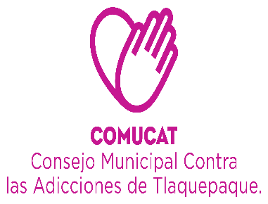

Organigrama 2020

ASISTENTE DE DIRECCIÓN
Veronica Martinez Sanchez.

CEINAA
CENTRO DE INTERVENCIÓN Y ATENCIÓN EN ADICCIONES.
(SAN MARTIN DE LAS FLORES)
DEPARTAMENTO ADMINISTRATIVO
AUXILIAR ADMINISTRATIVO
Sagrario Alvarez Ramos .
Maria del Rosario Chavez Villa.
COORDINADOR CAPACITACIÓN Y ORIENTACIÓN
Lic. Ericka Edith Alcalá González

Coordinador
Lic. Javier González Godinez.
.
CONTABILIDAD
L.C.P. Lourdes Margarita Palacios Cueto
CENTROS
CALLES
ESCUELAS
INTRA AYUNTAMIENTO
UNIDAD DE TRANSPARENCIA
Lic. Miguel Angel Haro Elviro
Lic. Jenny Berenice Zamora Espinosa.
C. Pedro Segura
Solorio
LIc. Psic. Jontahan Nuñez Arvizu.
C. Maria Dolores de León Mercado
ÁREA DE TRABAJO SOCIAL.
PSICOLOGÍA .
Lic. Paulina Citlalli Rivra Juarez.
AUXILIAR ADMINISTRATIVO
Maria de Jesus Macías Chavez
AUXILIAR ADMINISTRATIVO.
Vanezza Sugey González Villalpando .

Shaira Valeria Morales Jaime.
INTENDENCIA
Ma. Soledad Martinez Fonseca

 | Organigrama Consejo Municipal Contra las Adicciones en San Pedro Tlaquepaque 2019

CAPA
DIRECTORA DEL CONSEJO MUNICIPAL CONTRA LAS ADICCIONES
LIC. CARMEN ALICIA LOZANO ALVIZO

CEINAA
(CENTRO DE INTERVENCIÓN Y ATENCIÓN EN ADICCIONES)

ÁREA DE TRABAJO SOCIAL
ÁREA DE PSICOLOGÍA
Javier Eladio González Godinez.
AUXILIAR ADMINISTRATIVO
MARÍA DE JESÚS MACÍAS CHÁVEZ.

Organigrama Centro de Atención Primaria en Adicciones
Consejo Municipal Contra las Adicciones en San Pedro Tlaquepaque

